Dashboard
Employment Shifts in Indonesia: Trends, Growth, and Forecasting
2020-2024

Growth Rate 2020 -2024
 | Growth Rate
Pertanian, Kehutanan dan Perikanan | 4.42%
Pertambangan dan Penggalian | 22.55%
Industri Pengolahan | 6.50%
Pengadaan Listrik, Gas, Uap/Air Panas dan Udara Dingin | 3.22%
Pengadaan Air, Pengelolaan Sampah dan Daur Ulang, Pembuangan dan Pembersihan Limbah dan Sampah | 16.77%
Konstruksi | 14.30%
Perdagangan Besar Dan Eceran; Reparasi dan Perawatan Mobil dan Sepeda Motor | 9.35%
Transportasi dan Pergudangan | 11.14%
Penyediaan Akomodasi dan Penyediaan Makan Minum | 19.62%
Informasi dan Komunikasi | 6.20%
Jasa Keuangan dan Asuransi | -6.34%
Real Estat | 23.75%
Jasa Perusahaan | 25.38%
Administrasi Pemerintahan, Pertahanan dan Jaminan Sosial Wajib | -6.71%
Jasa Pendidikan | 0.66%
Jasa Kesehatan dan Kegiatan Sosial | 6.56%
Jasa Lainnya | 5.62%
Total | 7.85%

Seasonality Chart
 | %Change Feb/Aug 2020 | %Change Feb/Aug 2021 | %Change Feb/Aug 2022 | %Change Feb/Aug 2023 | %Change Feb/Aug 2024
Pertanian, Kehutanan dan Perikanan | -1.88% | -4.25% | -4.75% | -3.06% | 0.09%
Pertambangan dan Penggalian | 0.72% | 7.06% | -3.64% | -2.03% | 1.82%
Industri Pengolahan | -6.56% | 4.89% | 2.68% | 2.73% | 5.99%
Pengadaan Listrik, Gas, Uap/Air Panas dan Udara Dingin | -11.71% | 3.60% | 0.53% | -9.67% | -1.58%
Pengadaan Air, Pengelolaan Sampah dan Daur Ulang, Pembuangan dan Pembersihan Limbah dan Sampah | 5.96% | 12.88% | -4.32% | -13.28% | -3.25%
Konstruksi | -0.62% | 4.59% | 3.58% | 7.51% | 9.55%
Perdagangan Besar Dan Eceran; Reparasi dan Perawatan Mobil dan Sepeda Motor | -0.29% | 2.28% | 1.52% | 1.20% | 0.90%
Transportasi dan Pergudangan | 1.50% | 2.56% | 1.66% | 5.35% | 5.07%
Penyediaan Akomodasi dan Penyediaan Makan Minum | -5.69% | 0.14% | -0.29% | 6.29% | 1.46%
Informasi dan Komunikasi | -3.08% | -7.87% | -8.06% | -16.99% | -16.60%
Jasa Keuangan dan Asuransi | -14.39% | 5.56% | 7.57% | 2.31% | 4.44%
Real Estat | -7.70% | -24.49% | -0.11% | 0.94% | 16.55%
Jasa Perusahaan | -1.53% | 6.63% | 15.33% | 13.33% | 10.41%
Administrasi Pemerintahan, Pertahanan dan Jaminan Sosial Wajib | -15.92% | 4.11% | 5.24% | 3.50% | -6.81%
Jasa Pendidikan | -15.22% | -0.02% | -1.73% | 2.75% | -1.39%
Jasa Kesehatan dan Kegiatan Sosial | -9.62% | -4.78% | -6.31% | -10.73% | -4.91%
Jasa Lainnya | 3.06% | -9.17% | 2.40% | -0.21% | 2.77%

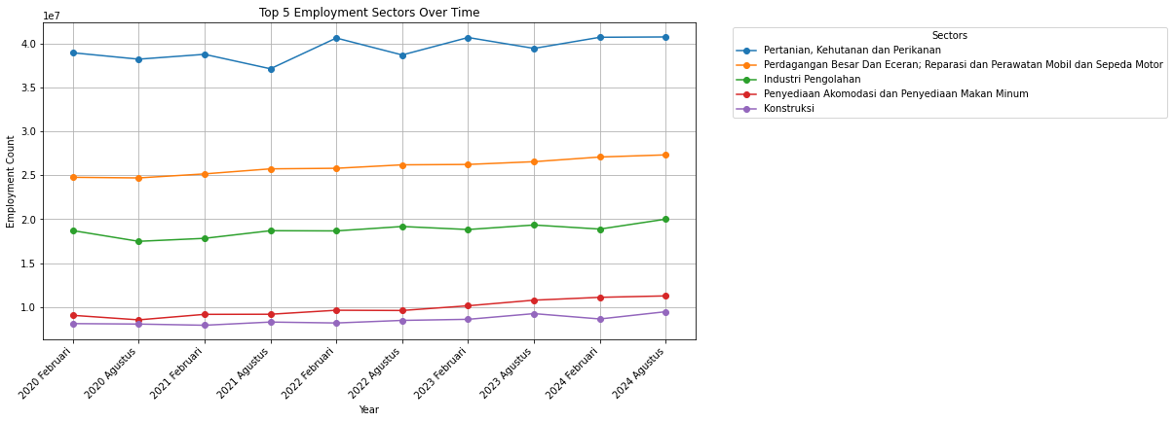
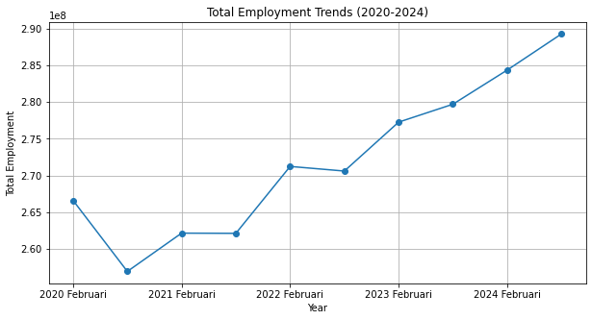

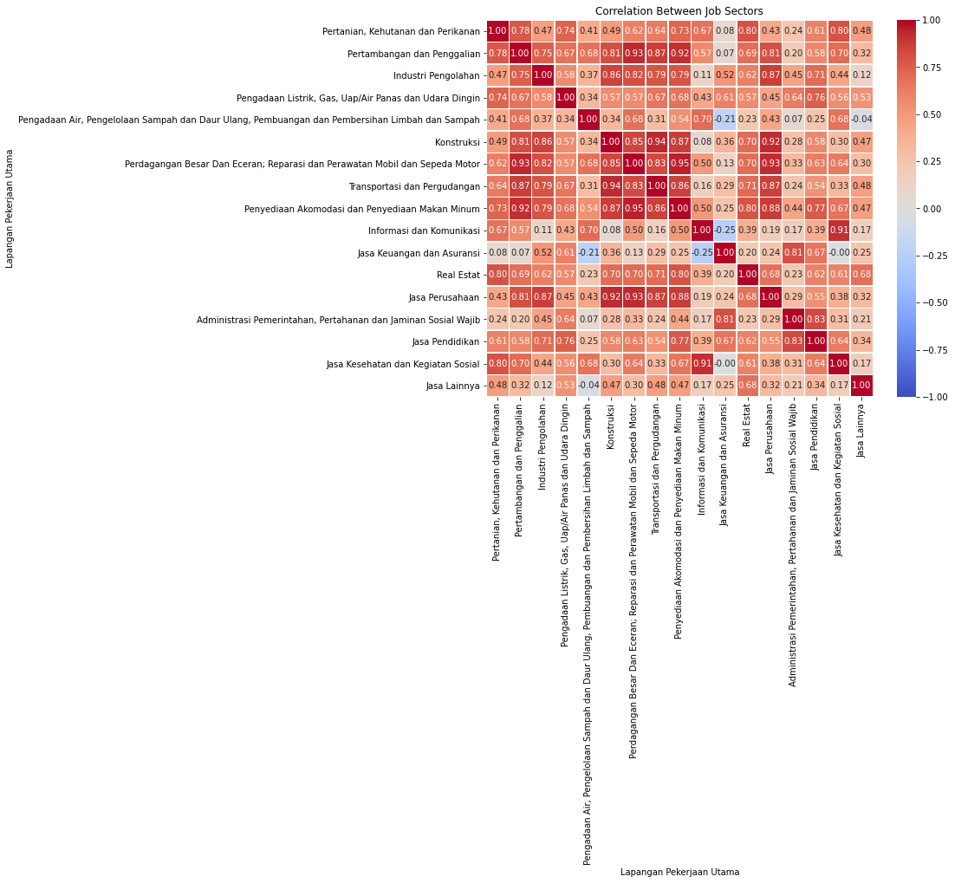
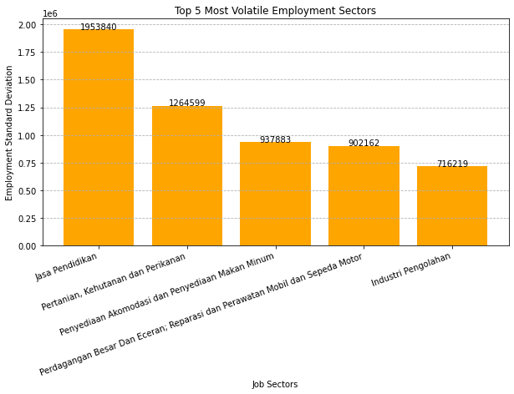 | 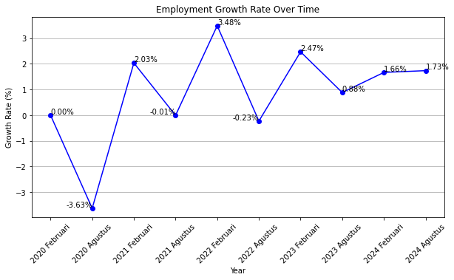

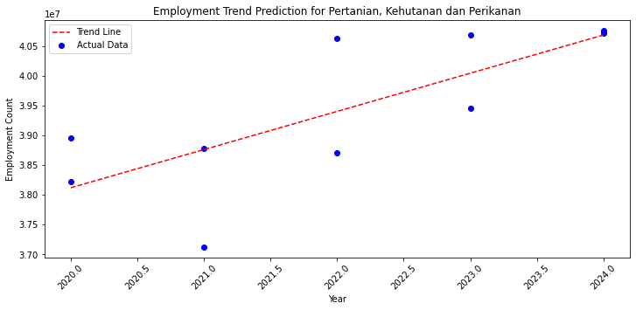

Key Findings:
1. Total Perkembangan Lapangan Kerja Utama Indonesia meningkat sebesar 7.85% selama 5 tahun terakhir dengan kontribusi terbanyak berasal dari Real Estat dan Jasa Perusahaan.
2. Tingkat Ketenagakerjaan Meningkat tiap tahunnya kecuali saat februari-agustus 2020 yang diakibatkan oleh pandemi COVID-19.
3. Terdapat Efek Musiman (seasonality) pada kebanyakan Lapangan Kerja dimana sektor Informasi dan Komunikasi, Jasa Kesehatan dan Kegiatan Sosial selalu turun dari februari ke agustus tiap tahunnya.
4. Pertanian, Kehutanan, dan Perikanan masih menjadi sektor yang paling banyak diminati di Indonesia dalam 5 tahun terakhir.
5. Jasa Pendidikan merupakan sektor yang paling tidak stabil.
6. Sektor-sektor ini cenderung tumbuh bersama, artinya jika satu sektor meningkat, sektor lain juga ikut naik:
- Perdagangan Besar dan Eceran & Transportasi dan Pergudangan (0.89)
Semakin tinggi aktivitas perdagangan, semakin banyak pekerjaan di sektor logistik.
- Industri Pengolahan & Pertambangan dan Penggalian (0.75)
Pertambangan menyediakan bahan baku untuk industri manufaktur, jadi keduanya berkembang bersamaan.
- Penyediaan Akomodasi dan Makanan & Perdagangan Besar dan Eceran (0.79)
Pariwisata dan industri makanan mendorong pertumbuhan sektor ritel.
7. Tidak ada sektor dengan korelasi negatif kuat (mendekati -1), tetapi ada sektor yang memiliki hubungan yang sangat lemah atau tidak berkaitan signifikan:
- Jasa Keuangan dan Asuransi vs Informasi dan Komunikasi (-0.25)
Perkembangan di sektor keuangan tidak terlalu berdampak pada sektor komunikasi dan teknologi, karena keduanya memiliki dinamika pasar yang berbeda.
8. Pada Sektor Tertinggi (Pertanian, Kehutanan, dan Perikanan), Dilihat dari grafik regresi, Data aktual berfluktuasi di sekitar garis tren, menunjukkan adanya variasi tiap periode.
Bisa jadi dipengaruhi oleh musiman (musim panen), kebijakan, atau faktor ekonomi lain.
Rekomendasi:
1. Optimalkan Sektor Berkembang
- Fokus investasi di Real Estat dan Jasa Perusahaan karena mereka menjadi kontributor terbesar dalam pertumbuhan lapangan kerja.
- Pemerintah & perusahaan dapat memberikan insentif investasi di sektor ini untuk menjaga momentum pertumbuhan.
2. Strategi Adaptasi Tenaga Kerja
Untuk sektor yang selalu turun dari Februari ke Agustus seperti Informasi & Komunikasi, serta Jasa Kesehatan, bisa diterapkan:
- Kontrak kerja fleksibel atau sistem gig economy agar tidak ada PHK massal.
- Program insentif saat musim sepi untuk menjaga stabilitas tenaga kerja.
3. Modernisasi & Inovasi
- Modernisasi pertanian dengan adopsi teknologi agrikultur (smart farming, IoT, drone monitoring).
- Diversifikasi produk hasil pertanian agar tidak bergantung pada komoditas tertentu.
4. Reformasi Kebijakan Pendidikan
- Evaluasi kebutuhan tenaga kerja vs. lulusan pendidikan untuk menyesuaikan kurikulum dengan kebutuhan industri.
- Dorong pendidikan vokasi agar lulusan siap masuk dunia kerja lebih cepat.
5. Kebijakan Jangka Panjang & Pengendalian Risiko
- Diversifikasi tanaman & teknologi irigasi untuk mengurangi dampak musiman.
- Skema asuransi pertanian agar petani tetap terlindungi dari gagal panen.
- Pemerintah bisa menyesuaikan subsidi pupuk atau insentif lain agar stabilitas tenaga kerja terjaga.

